Proceso
Proceso

Identificador | Proceso de cambio de idioma.
Breve descripción | proceso donde el usuario puede cambiar el idioma al que desee si se encuentra disponible
Objetivo que se logra con la ejecución del proceso | El usuario puede cambiar el idioma de la plataforma para una mejor experiencia de usuario.
Ejecutores del proceso | El usuario a través de la plataforma de gestión de perfiles.
Disparador para el proceso (describe que evento o momento inicia el proceso) | El proceso inicia cuando el usuario selecciona la opción de cambiar el idioma.
Pasos del proceso (se puede agregar un diagrama de flujo) | 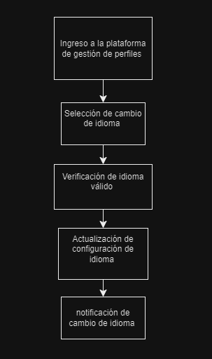 1.El usuario ingresa a la plataforma de gestión de perfiles. 2.El usuario selecciona la opción de cambiar el idioma. 3.El sistema verifica que el idioma seleccionado sea válido y esté disponible en la plataforma. 4.El sistema actualiza la configuración del idioma para el usuario. 5.El sistema notifica al usuario que el idioma ha sido cambiado correctamente.

Punto de salida (describe como el proceso puede ser terminado después de ser completado con éxito) | El idioma ha sido cambiado correctamente y el sistema ha notificado al usuario.
Puntos de interrupción (describe los eventos cuando el proceso puede ser terminado en el transcurso de su ejecución) | El usuario cierra la plataforma de gestión de perfiles antes de seleccionar la opción de cambiar el idioma. El usuario no selecciona un idioma válido. El sistema no puede actualizar la configuración del idioma debido a un error técnico.

